APIC-FM-005
 |  | FORMATO DE SISTEMATIZACIÓN DE INFORMACIÓN DE LOS EJERCICIOS DE PARTICIPACIÓN CIUDADANA Y RENDICIÓN DE CUENTAS
 |  | CÓDIGO: APIC-FM-005 |  | VERSIÓN: 2
 |  | FECHA DE APLICACIÓN: JUNIO de 2022
Lugar de la actividad: |  |  | Centro Poblado Nazareth - Sumapaz |  | Fecha: | 2022-11-03 | Hora de inicio: | 10:00 a.m. | Hora de finalización: | 1:00 p.m. |  | Nombre del responsable de la sistematización: |  |  | Janyther Guerrero Arenas |  | Tema: | Rendición de Cuentas del proyecto de Regalias en Sumapaz
Número de asistentes de la comunidad: |  |  | 23 | Número de mujeres de la comunidad: |  | 15 | Número de hombres de la comunidad: |  | 8 | Número de colaboradores asistentes de la UMV: |  |  |  | 23
Metodología de la jornada: |  |  | OBJETIVO Realizar un encuentro entre las entidades del Sector Movilidad y la ciudadanía que habita en cada una de las 20 localidades de Bogotá D.C. para informar sobre la gestión y los resultados alcanzados en el 2021 por las entidades que conforman el mencionado sector, de una manera innovadora y dinámica, estableciendo diálogos que permitan dar respuestas a las demandas ciudadanas y retroalimentación en un ambiente de participación e integración para mejorar los lazos de confianza ante lo público. Recorrido encuentro ferial ✓ Se iniciará el espacio con la bienvenida por parte de dos (2) directivos del Sector Movilidad que hablarán de la importancia de la participación ciudadana en los escenarios de control social y de la rendición de cuentas. Terminan su intervención invitando al recorrido por las diferentes estaciones que lo conforman. ✓ El recorrido siempre se empezará por el primer stand (estación) el cual corresponde a la estación de información donde pueden estar varios grupos de ciudadanía a la vez, ya que allí se brindará información relacionada con el objetivo del espacio, se explica cuál es la metodología por implementar, la contextualización de lo qué es la rendición de cuentas. Allí habrá un video beam o posibilidad de contar con un televisor para mostrar los videos relacionados con la rendición de cuentas, así como el video antisoborno y otros videos afines al ejercicio. También se dará la información de cuáles son las diferentes estaciones que hacen parte del encuentro ferial. ✓ Posteriormente, se iniciará de manera simultánea diferentes recorridos con grupos de 10 personas. Se puede empezar con 5 o 6 grupos a la vez siempre en el orden de las manecillas del reloj, teniendo en cuenta los números de estaciones que hayan ya que cada grupo empezará en una estación diferente de las cinco (5) o seis (6) establecidas, como lo son la estación de la Secretaría Distrital de Movilidad, la estación del Instituto de Desarrollo Urbano, la estación de Transmilen
Evidencia del espacio o solicitud: |  |  | 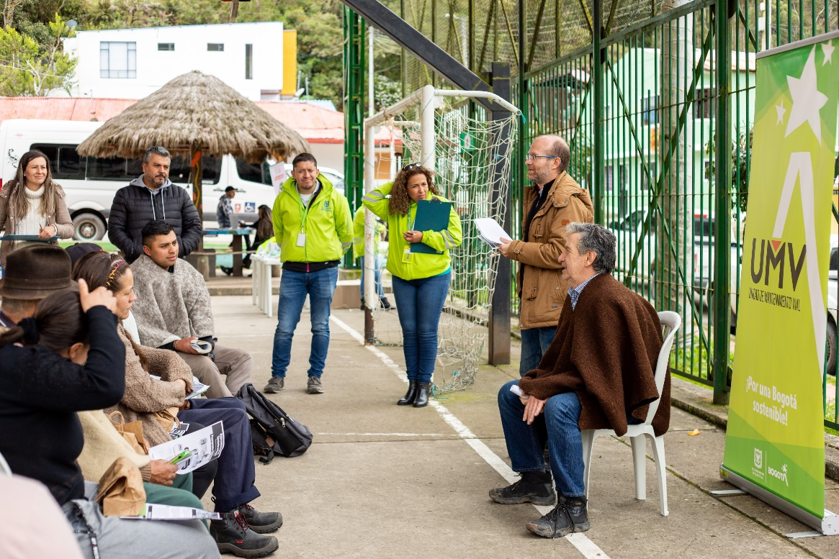 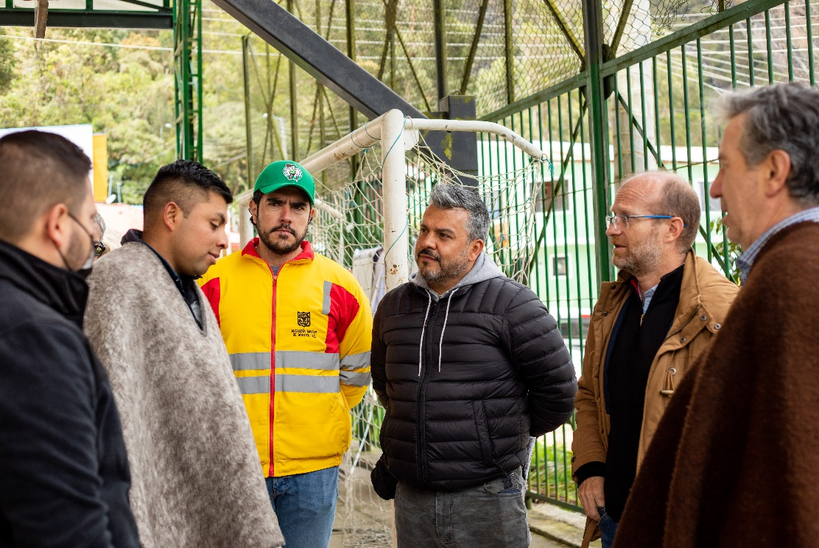 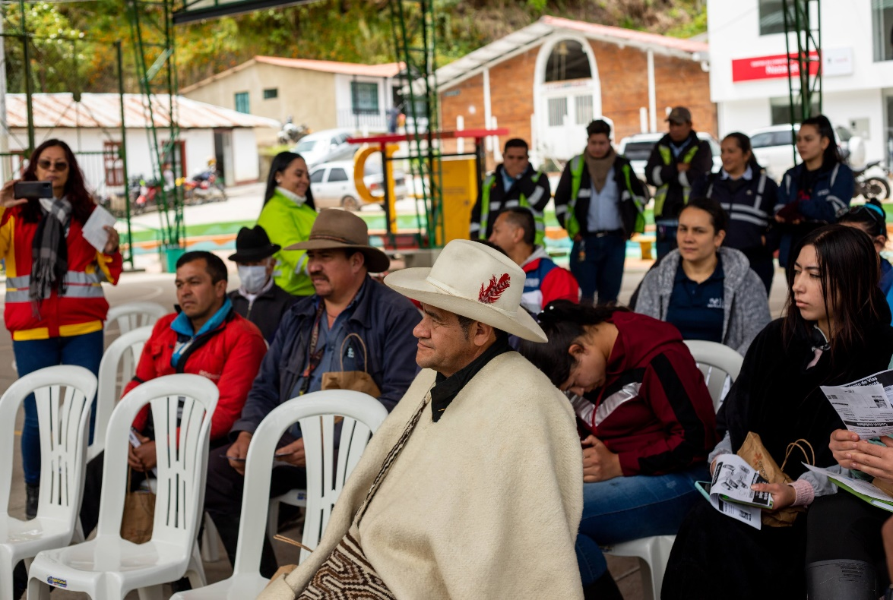
Anexos |  |  | 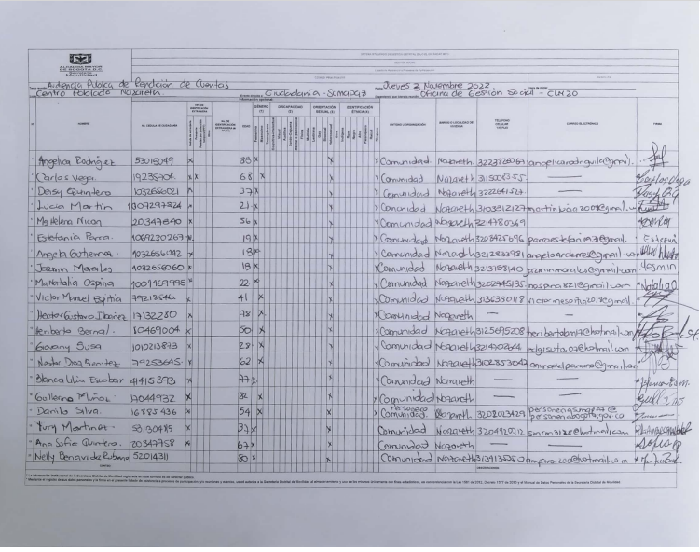 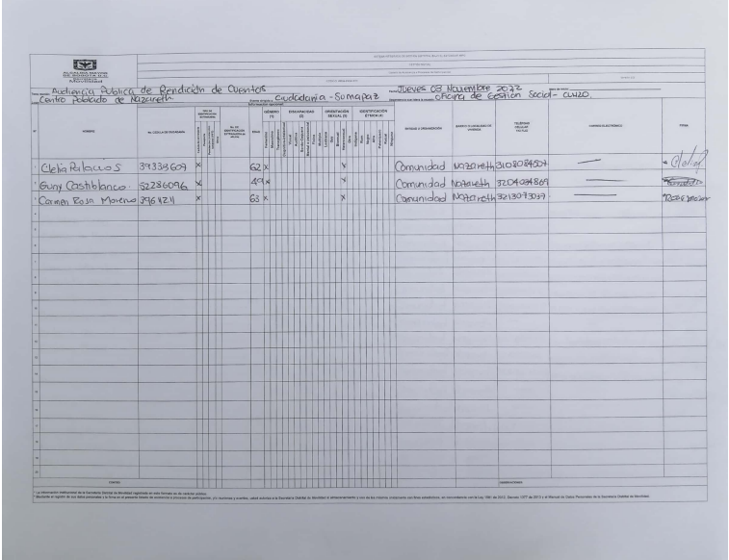
N° | Fecha Recibido PQRSFD | Nombre solicitante | Solicitud | Celular del solicitante | Correo del solicitante | Dirección del solicitante | Localidad del solicitante | Tipo de Espacios |  | Género | Discapacidad | Orientación sexual | Identificación Étnica | Estado | Evidencia (redes sociales, formulario, chat reunión, otros) | Dependencia o Entidad Responsable de la Respuesta | Número de radicado de entrada | Respuesta | Número de radicado de salida | Fecha de Respuesta | Compromisos de la Entidad | Responsables de llevar a cabo los compromisos
 |  |  | (Tenga en cuenta que se debe diligenciar fila por pregunta) | (En caso de no tener información del ciudadano escriba "No se cuentan con datos") | (En caso de no tener información del ciudadano escriba "No se cuentan con datos") | (En caso de no tener información del ciudadano escriba "No se cuentan con datos") | (En caso de no tener información del ciudadano escriba "No se cuentan con datos") | (Participación o Rendición de Cuentas) | (Virtual, presencial, redes sociales, correo electrónico) | (Femenino, Masculino, Transgenero, No sé cuenta con datos) | (Cognitiva-intelectual, visual, Auditiva, Sordo-Ceguera, Mental o Psicosocial, Física, Múltiple, No sé cuenta con datos) | (Lesbiana, Gay, Bisexual, Heterosexual, No sé cuenta con datos) | (Indígena, ROM, Negro, Afro, Palenquero, Raizal, Ninguno, No sé cuenta con datos) | (Respondida durante el evento, por responder) | Disponer el pantallazo o foto de las solicitudes realizadas a través de redes sociales, formularios de Google Form, chat de reunión, formatos de preguntas, entre otros (En caso de no tener información del ciudadano escriba "No se cuentan con datos") |  | (En caso de no requerir respuesta escriba "No aplica") | Para las respuestas dadas a través de radicado, incluya el enlace de la respuesta de la página web (recuerde ocultar los datos personales del solicitante antes de publicar), en caso de contar con la grabación o si esta respuesta se dio en vivo disponga la respuesta dada por el colaborador (En caso de no requerir respuesta escriba "No aplica") | (En caso de no requerir radicado escriba "No aplica") | (En caso de no requerir fecha de respuesta escriba "No aplica") | (En caso de no generar un compromiso, escriba "No se generó un compromiso") | (En caso de no requerir responsable, escriba "No aplica")
1 | 2022-11-03 | Nestor Alfredo Díaz Benitez | 1. ¿La UMV ha subcontratado el desarrollo de obras contratadas y con qué firmas o contratistas? 2. ¿Cómo hacemos o donde acordamos la garantía de priorizar la vinculación de personal local y con contratos laborales justo para la ejecución del proyecto? 3, Se puede buscar una alternativa para el deposito de material extraido, a la práctica de traslado hasta Bogotá? | 3102853043 | animadelparamo@gmail.com | Nazareth | Sumapaz | Rendición de Cuentas | Sesión presencial | Masculino | Ninguna | Heterosexual | Ninguno | Por responder | 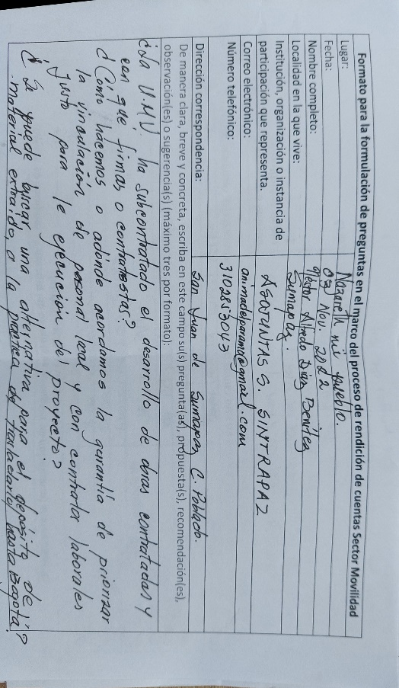 | Proyecto vías terciarias | 20221120131032 | https://uaermv-my.sharepoint.com/:b:/g/personal/janyther_guerrero_umv_gov_co/EZf4CxZBeNpPnyN_oRc9qGcBPRQhuLaD_rpE6xw90nFz4Q?e=Sz4ZB0 | 20221500111201 | 2022-11-22 | No se generó un compromiso | No aplica
2 | 2022-11-03 | Giovanny Susa Torres | 1. Que va ha pasar con los 5 kilometros y el dinero donde ya fue intervenida la vía y está dentro del proyecto de regalias 2. Cómo van a manejar la UMV el proceso de contratación con empresas privadas, subcontratadas y el buen manejo del personal de mano de obra no calificada para los pagos de ley. | 3214702644 | edgisuto.07@hotmail.com | Vereda Tunal Alto | Sumapaz | Rendición de Cuentas | Sesión presencial | Masculino | Ninguna | Heterosexual | Ninguno | Por responder | 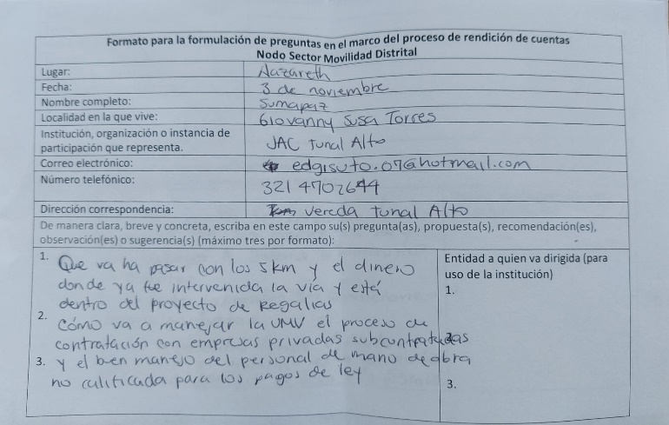 | Proyecto vías terciarias | 20221120131092 | https://uaermv-my.sharepoint.com/:b:/g/personal/janyther_guerrero_umv_gov_co/EfwZw99u0ZpItVZzbV-80FIBAOTEcUV66zxdBFk-hyeZnw?e=BBaGt4 | 20221500109511 | 2022-11-17 | No se generó un compromiso | No aplica
3
4
5
6
7
8
9
10
11
12
13
14
15
16
17
18
19
20

